关系图
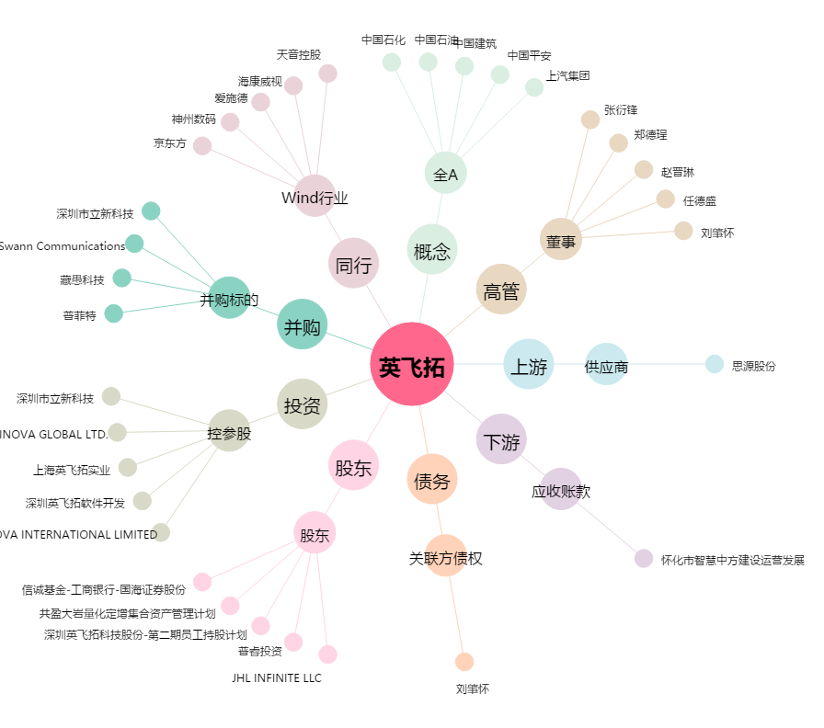
英飞拓[002528.SZ] - 关系概览图

